G.1.1
Gráfico 1.1. Mujeres víctimas mortales por violencia en la pareja o expareja.
Periodo 2003-2024.

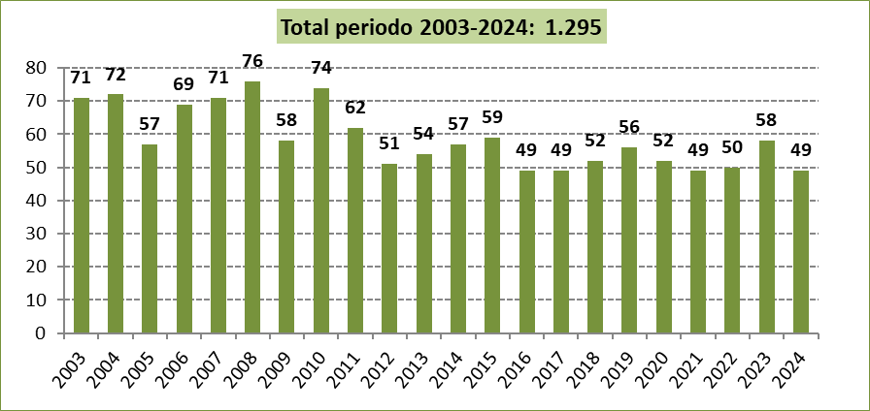

Fuente: Delegación del Gobierno contra la Violencia de Género. Ministerio de Igualdad.

G.1.2
Gráfico 1.2. Mujeres víctimas mortales por violencia en la pareja o expareja y sus agresores. Tasas anuales por millón de mujeres y hombres de 15 y más años¹.
Periodo 2003-2024.

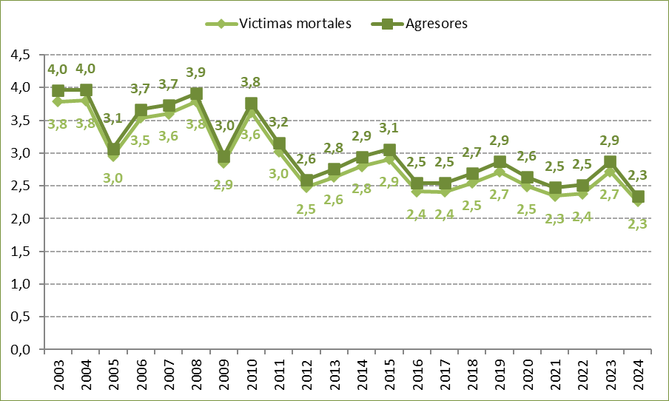

1. Aunque las tasas se calculan con la población de mujeres de 15 y más años, entre las víctimas se incluyen 2 mujeres menores de 15 años.

Fuente: Delegación del Gobierno contra la Violencia de Género. Ministerio de Igualdad.

G.1.3
Gráfico 1.3. Menores de edad víctimas mortales por violencia en la pareja o expareja.
Periodo 2013-2024.

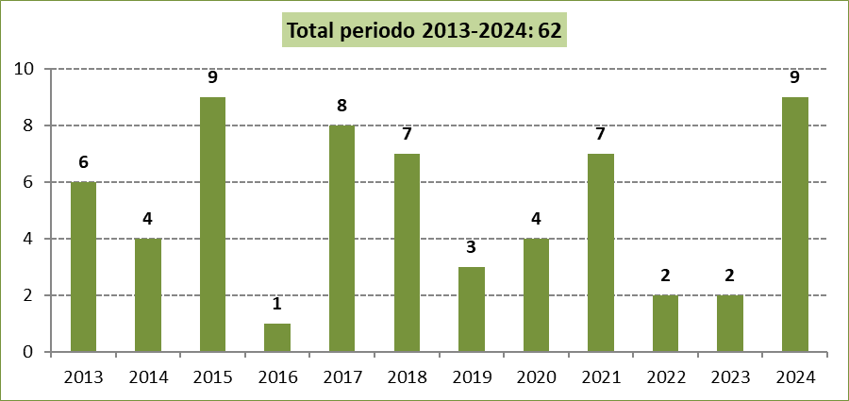

Fuente: Delegación del Gobierno contra la Violencia de Género. Ministerio de Igualdad.

G.1.4
Gráfico 1.4. Mujeres víctimas mortales por violencia en la pareja o expareja, por comunidad autónoma.
Periodo 2003-2024.

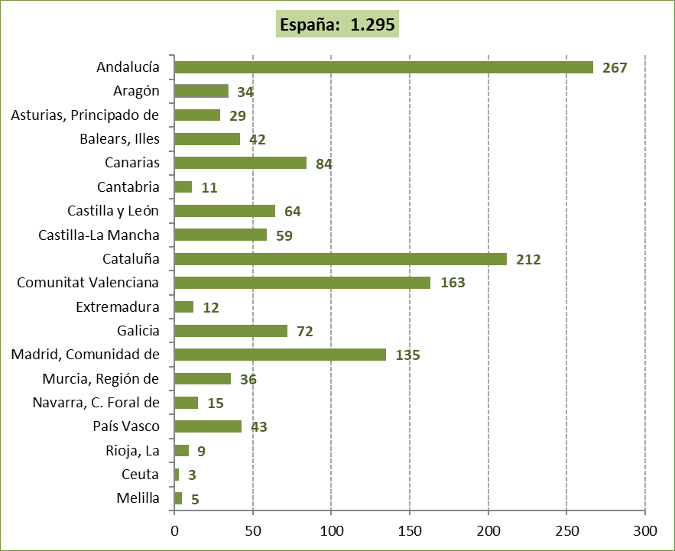

Fuente: Delegación del Gobierno contra la Violencia de Género. Ministerio de Igualdad.

G.1.5
Gráfico 1.5. Mujeres víctimas mortales por violencia en la pareja o expareja y sus agresores, por comunidad autónoma. Tasas por millón de mujeres y hombres de 15 y más años¹.
Periodo 2003-2024.

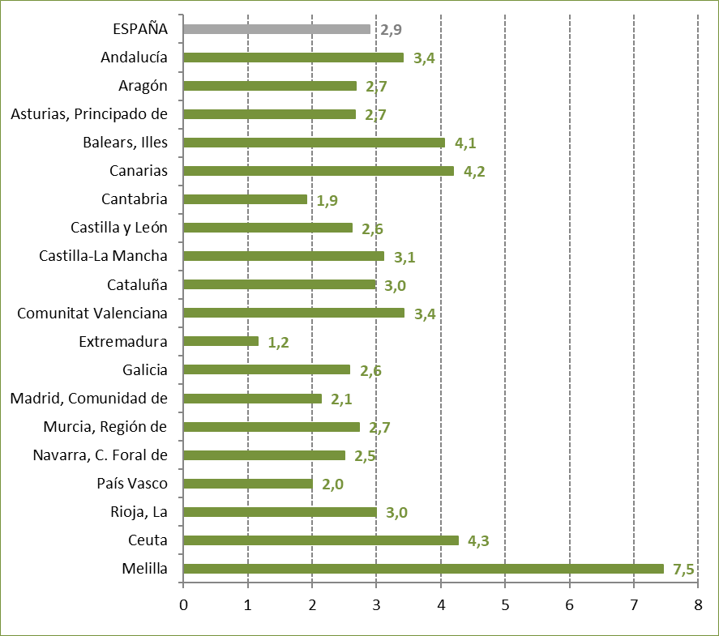

1. Aunque las tasas se calculan con la población de mujeres de 15 y más años, entre las víctimas se incluyen 2 mujeres menores de 15 años.

Fuente: Delegación del Gobierno contra la Violencia de Género. Ministerio de Igualdad.

G.1.6
Gráfico 1.6. Mujeres víctimas mortales por violencia en la pareja o expareja, por tamaño de municipio. Valores absolutos y tasas por millón de mujeres de 15 y más años.
Año 2024.

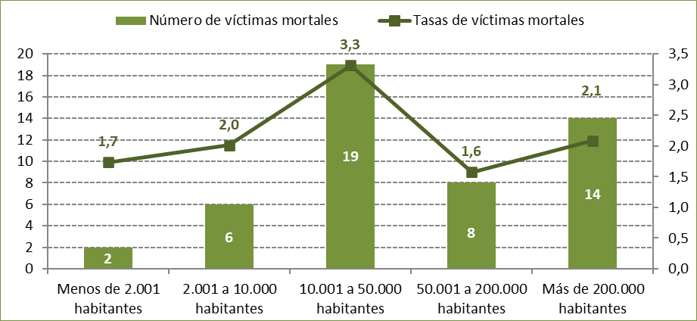

Fuente: Delegación del Gobierno contra la Violencia de Género. Ministerio de Igualdad.

G.1.7
Gráfico 1.7. Menores huérfanos o huérfanas por la violencia en la pareja o expareja.
Periodo 2013-2024.

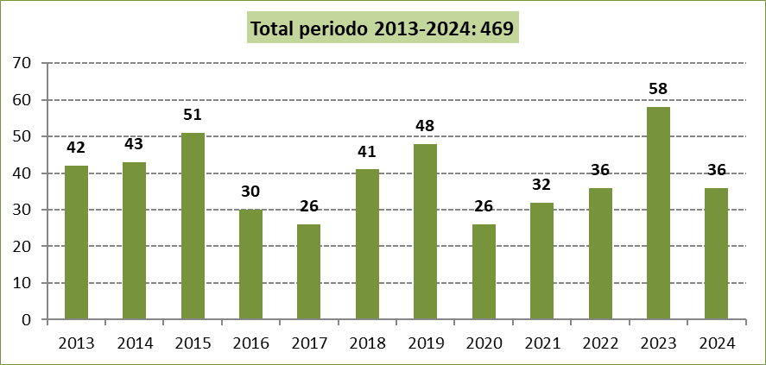

Fuente: Delegación del Gobierno contra la Violencia de Género. Ministerio de Igualdad.

G.1.8
Gráfico 1.8. Distribución porcentual de las mujeres víctimas mortales por violencia en la pareja o expareja según el número de hijos e hijas.
Último quinquenio y periodo 2013-2024.

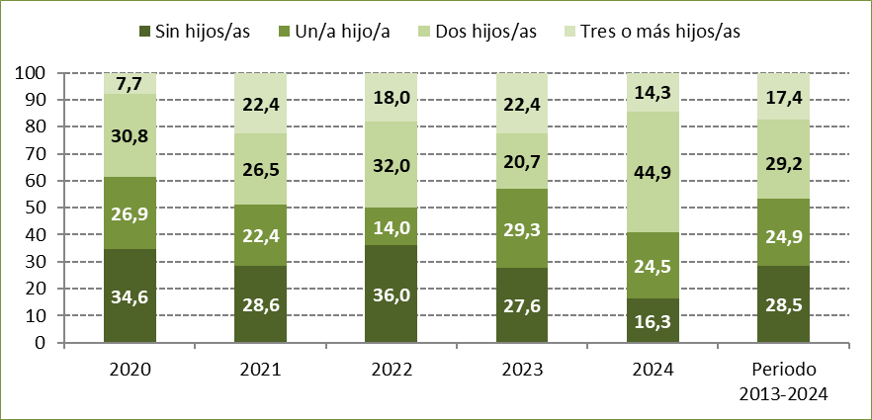

Fuente: Delegación del Gobierno contra la Violencia de Género. Ministerio de Igualdad.

G.1.9
Gráfico 1.9. Mujeres víctimas mortales por violencia en la pareja o expareja y sus agresores, por grupo de edad1.
Periodo 2003-2024.

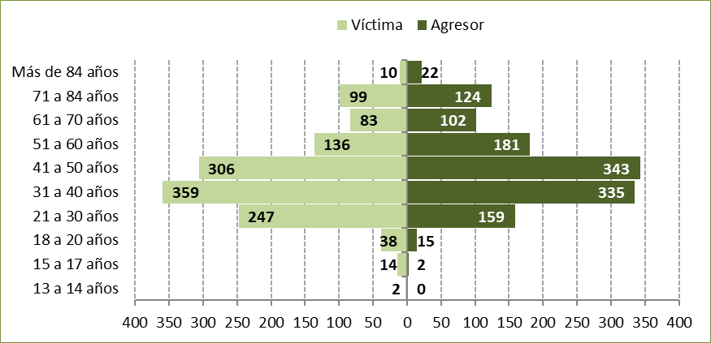

1. Únicamente se incluyen las cifras de víctimas y agresores para los que se conoce la edad. En el periodo 2003-2024, no consta la edad de 1 víctima y de 11 agresores.

Fuente: Delegación del Gobierno contra la Violencia de Género. Ministerio de Igualdad.

G.1.10
Gráfico 1.10. Distribución porcentual de las mujeres víctimas mortales por violencia en la pareja o expareja según grupo de edad.
Año 2024 y periodo 2003-2024.

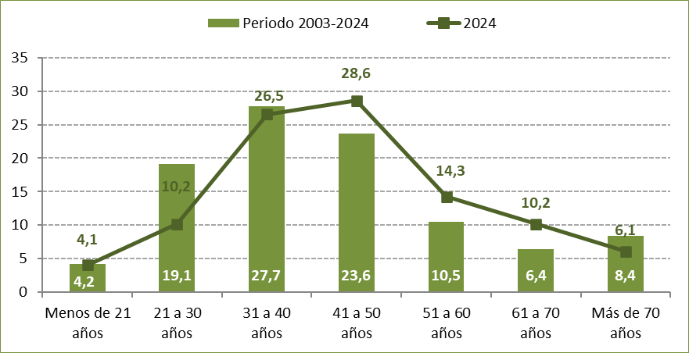

Fuente: Delegación del Gobierno contra la Violencia de Género. Ministerio de Igualdad.

G.1.11
Gráfico 1.11. Distribución porcentual de los agresores de mujeres víctimas mortales por violencia en la pareja o expareja según grupo de edad.
Año 2024 y periodo 2003-2024.

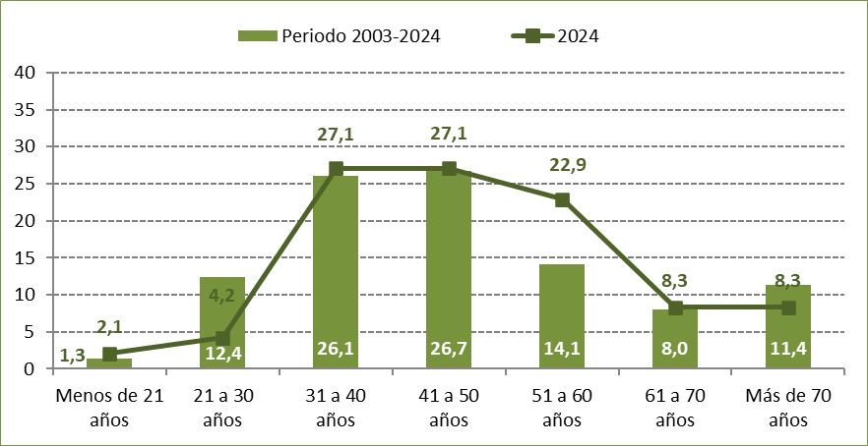

Fuente: Delegación del Gobierno contra la Violencia de Género. Ministerio de Igualdad.

G.1.12
Gráfico 1.12. Mujeres víctimas mortales por violencia en la pareja o expareja y sus agresores, por país de nacimiento.
Último quinquenio.

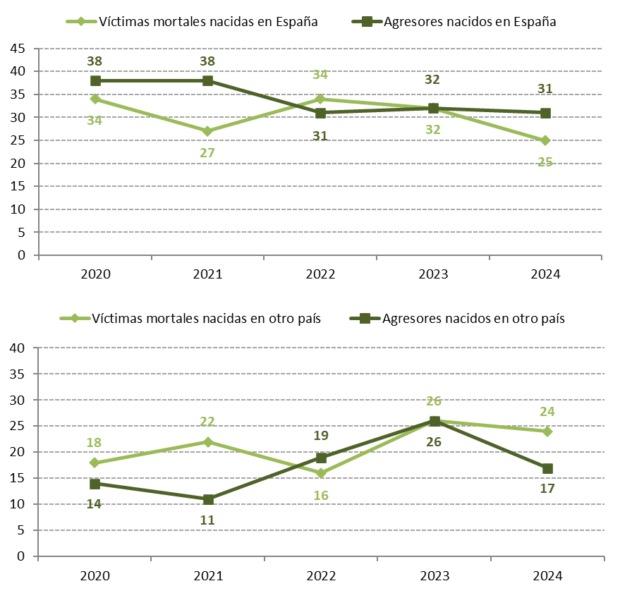

Fuente: Delegación del Gobierno contra la Violencia de Género. Ministerio de Igualdad.

G.1.13
Gráfico 1.13. Mujeres víctimas mortales por violencia en la pareja o expareja y sus agresores, por país de nacimiento. Tasas1 por millón de mujeres y hombres de 15 y más años.
Último quinquenio.

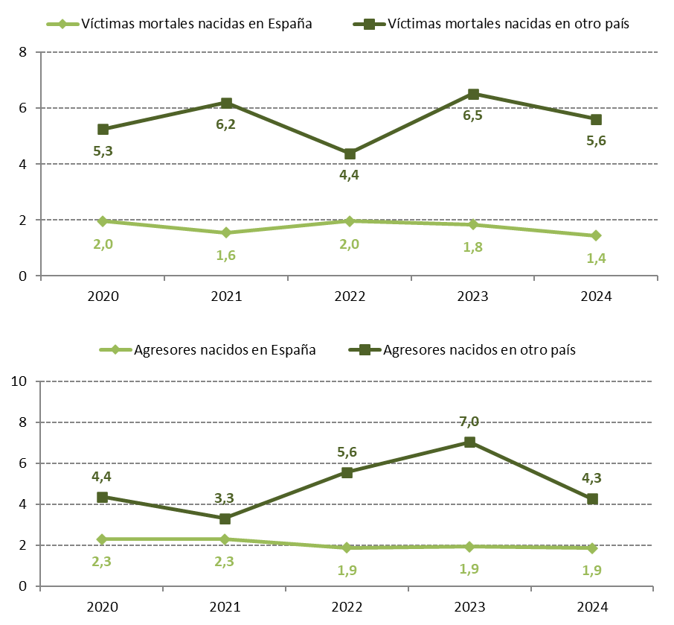

1. Debido al nivel de desagregación requerido, para el cálculo de estas tasas se utilizan las cifras poblacionales de la Estadística Continua de Población (INE).

Fuente: Delegación del Gobierno contra la Violencia de Género. Ministerio de Igualdad.

G.1.14
Gráfico 1.14. Distribución porcentual de las mujeres víctimas mortales por violencia en la pareja o expareja y de sus agresores1 según país de nacimiento.
Periodo 2003-2024.

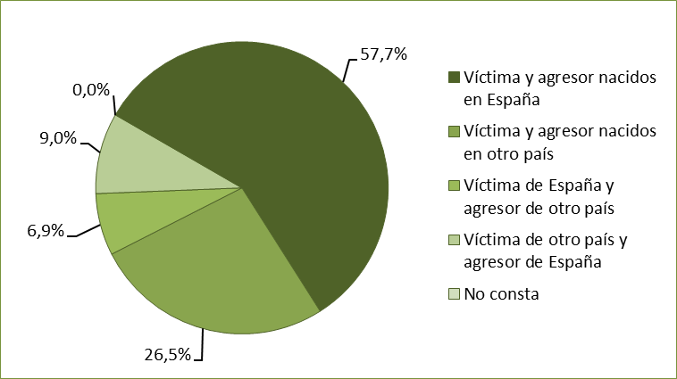

1. Se contabiliza un agresor por cada caso de mujer asesinada (si un agresor es autor de varios feminicidios, se contabiliza tantas veces como asesinatos haya cometido).

Fuente: Delegación del Gobierno para la Violencia de Género. Ministerio de Igualdad.

G.1.15
Gráfico 1.15. Distribución porcentual de las mujeres víctimas mortales por violencia en la pareja o expareja según convivencia con su agresor.
Último quinquenio y periodo 2003-2024.

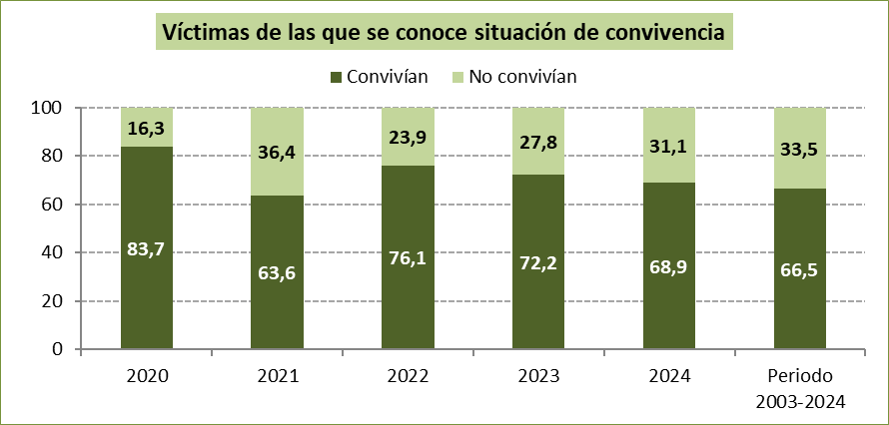

Fuente: Delegación del Gobierno contra la Violencia de Género. Ministerio de Igualdad.

T.1.16
Tabla 1.16. Mujeres víctimas mortales por violencia en la pareja o expareja, por discapacidad.
Último quinquenio, año 2012 y periodo 2012-2024.

 | Año | 2024 | 2023 | 2022 | 2021 | 2020 | 2012 | Periodo 2012-2024
Discapacidad
Sí |  | 9 | 6 | 3 | 6 | 6 | 8 | 76
No |  | 40 | 52 | 47 | 43 | 46 | 43 | 609
TOTAL de víctimas |  | 49 | 58 | 50 | 49 | 52 | 51 | 685

Fuente: Delegación del Gobierno contra la Violencia de Género. Ministerio de Igualdad.
 | 1 | 1 | 1

G.1.16
Gráfico 1.16. Distribución porcentual de las mujeres víctimas mortales por violencia en la pareja o expareja según discapacidad.
Último quinquenio y periodo 2012-2024.

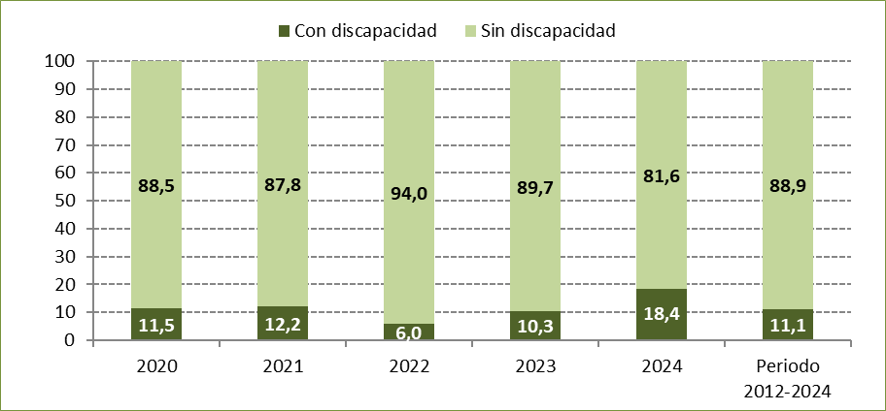

Fuente: Delegación del Gobierno contra la Violencia de Género. Ministerio de Igualdad.

G.1.17
Gráfico 1.17. Distribución porcentual de las mujeres víctimas mortales por violencia en la pareja o expareja según interposición de denuncia contra el agresor.
Último quinquenio y periodo 2006-2024.

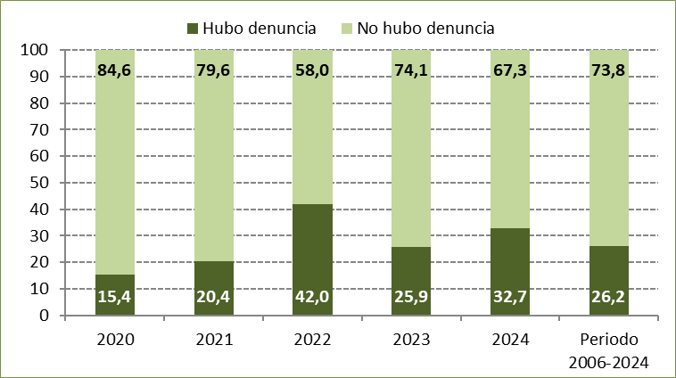

Fuente: Delegación del Gobierno contra la Violencia de Género. Ministerio de Igualdad.

G.1.18
Gráfico 1.18. Distribución porcentual de las mujeres víctimas mortales por violencia en la pareja o expareja según interposición de denuncia contra el agresor, por grupo de edad.
Periodo 2006-2024.

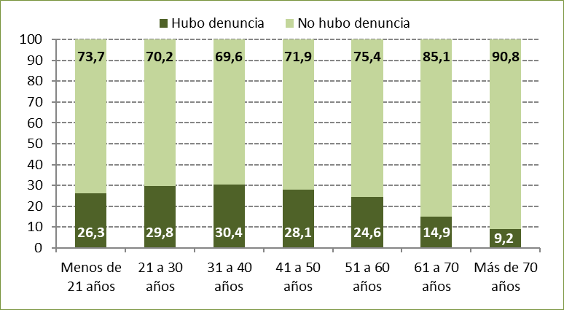

Fuente: Delegación del Gobierno contra la Violencia de Género. Ministerio de Igualdad.

G.1.19
Gráfico 1.19. Distribución porcentual de las mujeres víctimas mortales por violencia en la pareja o expareja con denuncia interpuesta contra el agresor según la región geográfica de nacimiento de la víctima.
Año 2024 y periodo 2003-2024.

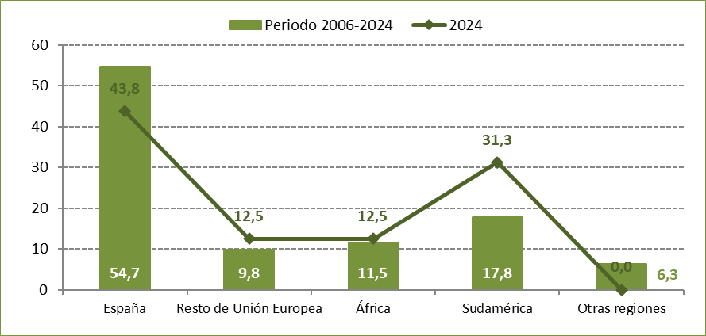

Fuente: Delegación del Gobierno contra la Violencia de Género. Ministerio de Igualdad.

G.1.20
Gráfico 1.20. Distribución porcentual de las mujeres víctimas mortales por violencia en la pareja o expareja con denuncia interpuesta contra el agresor según convivencia con él.
Último quinquenio y periodo 2006-2024.

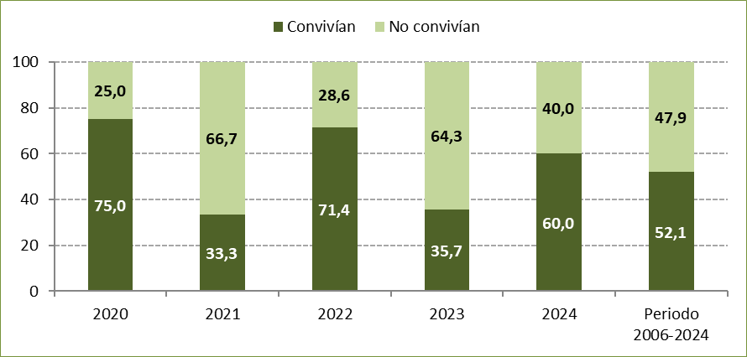

Fuente: Delegación del Gobierno contra la Violencia de Género. Ministerio de Igualdad.

G.1.21
Gráfico 1.21. Mujeres víctimas mortales por violencia en la pareja o expareja con denuncia interpuesta contra el agresor, por comunidad autónoma.
Periodo 2006-2024.

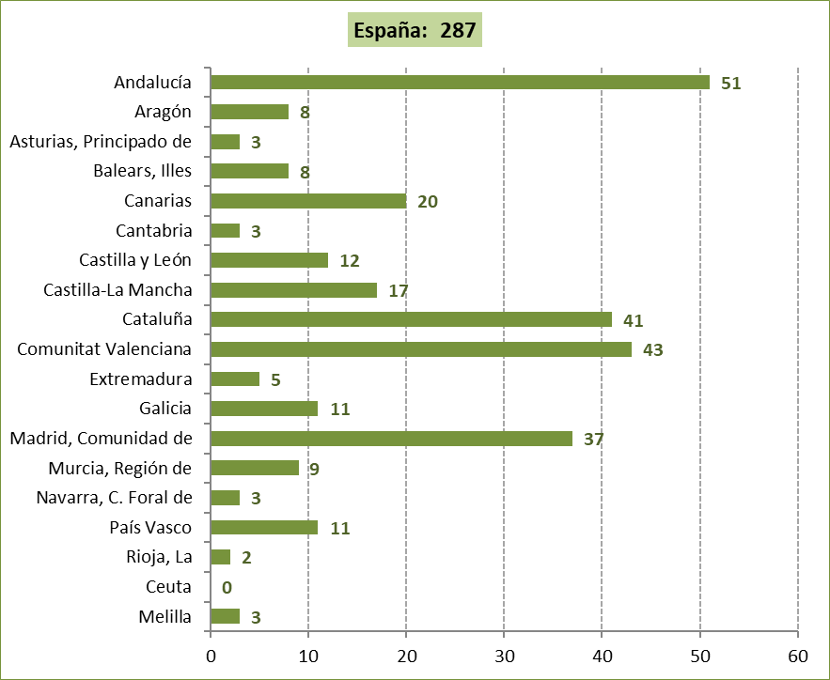

Fuente: Delegación del Gobierno contra la Violencia de Género. Ministerio de Igualdad.

G.1.22
Gráfico 1.22. Porcentaje de mujeres víctimas mortales por violencia en la pareja o expareja con denuncia interpuesta contra el agresor, por comunidad autónoma.
Periodo 2006-2024.

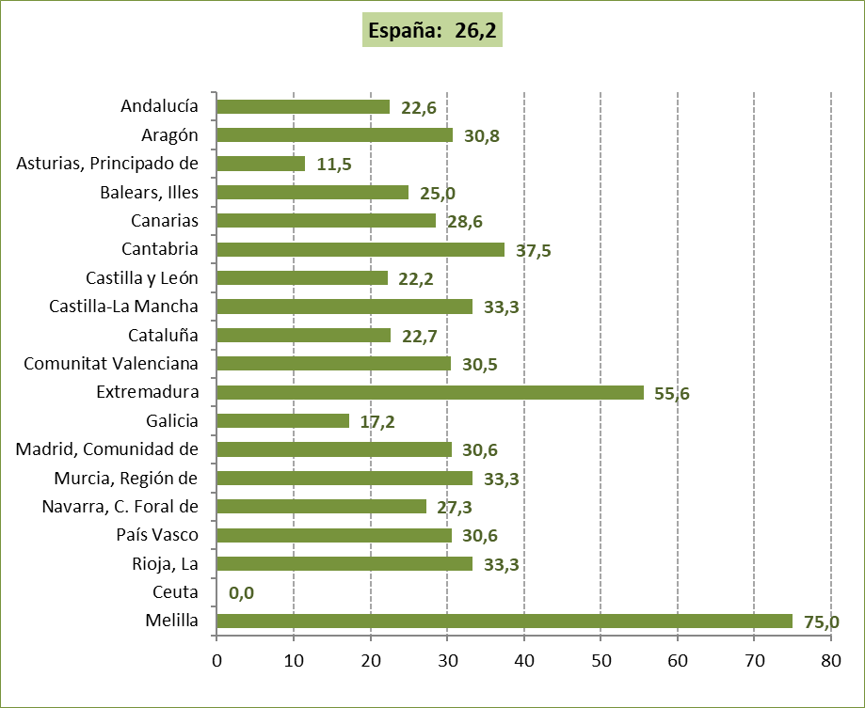

Fuente: Delegación del Gobierno contra la Violencia de Género. Ministerio de Igualdad.

G.1.23
Gráfico 1.23. Distribución porcentual de las mujeres víctimas mortales por violencia en la pareja o expareja según inicio y continuación del proceso tras la denuncia previa.
Último quinquenio y periodo 2006-2024.

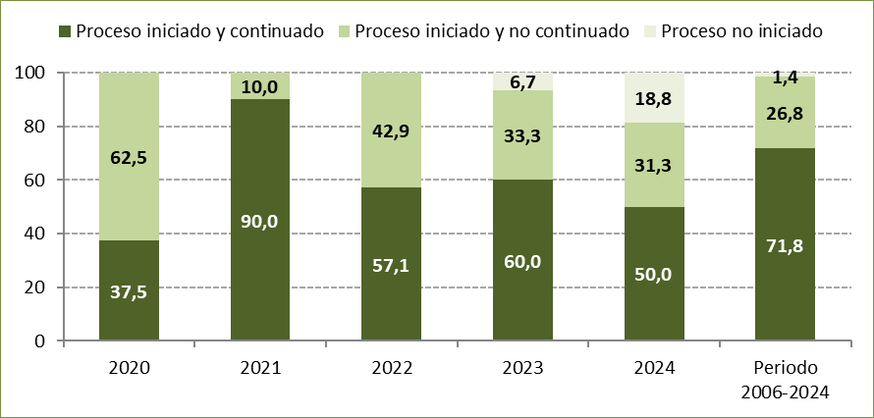

Fuente: Delegación del Gobierno contra la Violencia de Género. Ministerio de Igualdad.

G.1.24
Gráfico 1.24. Distribución porcentual de las mujeres víctimas mortales por violencia en la pareja o expareja con denuncia interpuesta contra el agresor según adopción de medidas de alejamiento.
Último quinquenio y periodo 2006-2024.

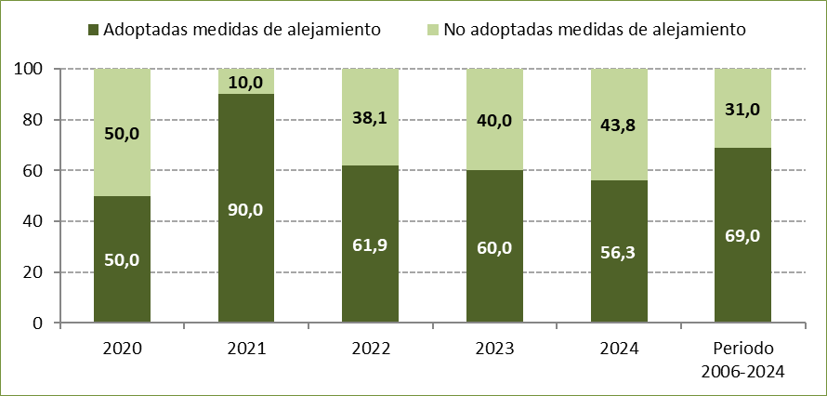

Fuente: Delegación del Gobierno contra la Violencia de Género. Ministerio de Igualdad.

G.1.25
Gráfico 1.25. Distribución porcentual de las mujeres víctimas mortales por violencia en la pareja o expareja con denuncia interpuesta contra el agresor según vigencia de la medida de alejamiento.
Último quinquenio y periodo 2006-2024.

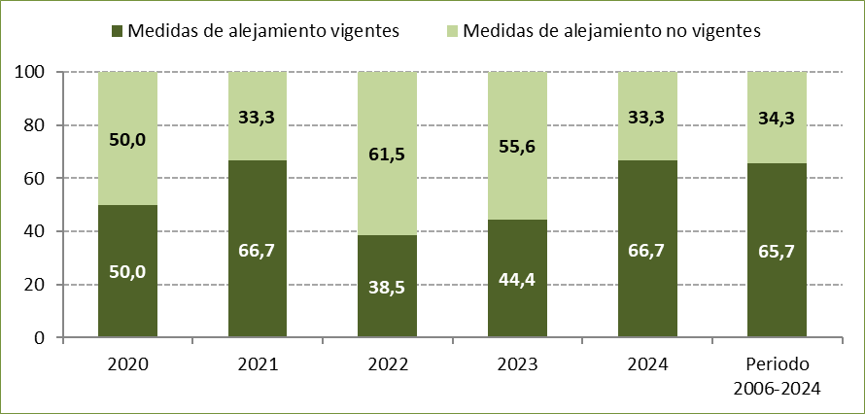

Fuente: Delegación del Gobierno contra la Violencia de Género. Ministerio de Igualdad.

G.1.26
Gráfico 1.26. Distribución porcentual de las víctimas mortales menores de edad por violencia en la pareja o expareja según edad.
Año 2024.

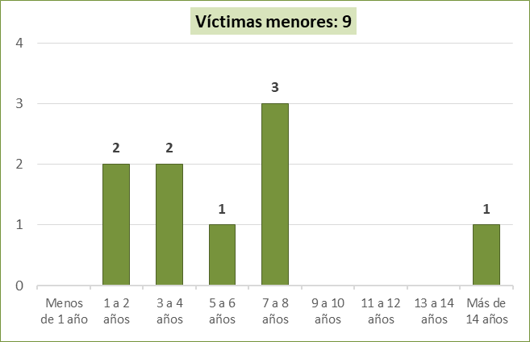

Fuente: Delegación del Gobierno contra la Violencia de Género. Ministerio de Igualdad.

G.1.27
Gráfico 1.27. Distribución porcentual de los agresores por violencia en la pareja o expareja según el grado de ejecución del suicidio.
Último quinquenio y periodo 2003-2024.

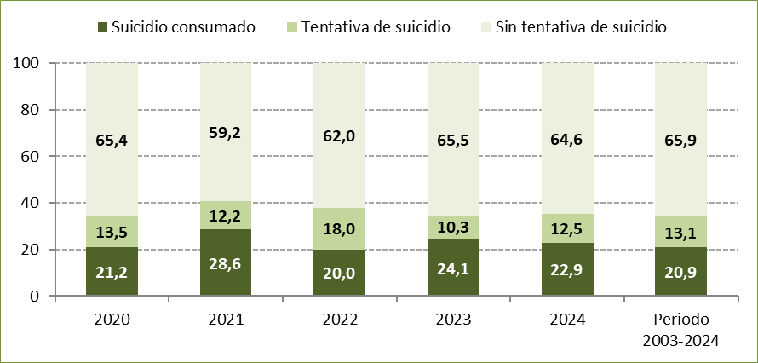

Fuente: Delegación del Gobierno contra la Violencia de Género. Ministerio de Igualdad.

G.1.28
Gráfico 1.28. Distribución porcentual de los agresores por violencia en la pareja o expareja según el grado de ejecución del suicidio, por grupos de edad.
Periodo 2013-2024.

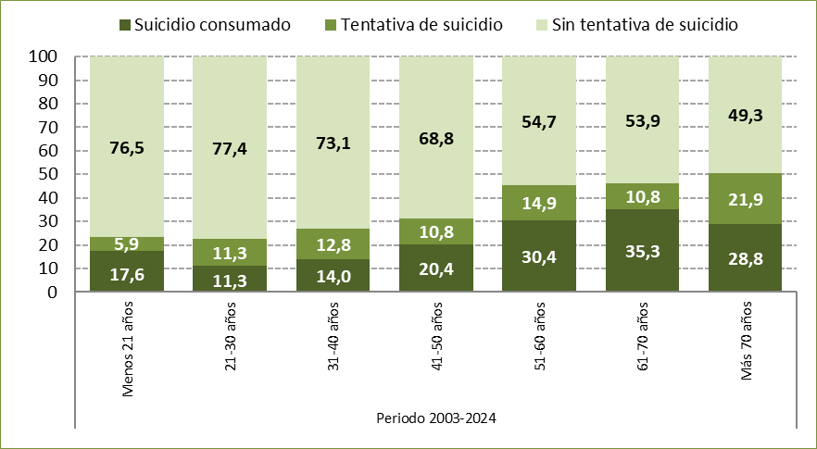

Fuente: Delegación del Gobierno contra la Violencia de Género. Ministerio de Igualdad.

G.1.29
Gráfico 1.29. Distribución porcentual de los agresores por violencia en la pareja o expareja según el grado de ejecución del suicido, por país de nacimiento.
Año 2024 y periodo 2003-2024.

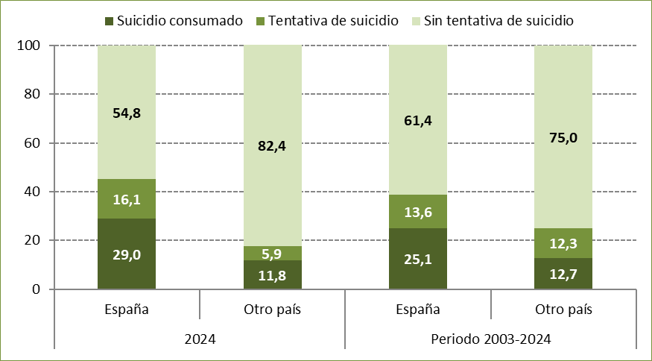

Fuente: Delegación del Gobierno contra la Violencia de Género. Ministerio de Igualdad.

G.1.30
Gráfico 1.30. Distribución porcentual de los asesinatos por violencia en la pareja o expareja según el grado de ejecución del suicidio del agresor1, por relación de pareja con la víctima.
Año 2024 y periodo 2003-2024.

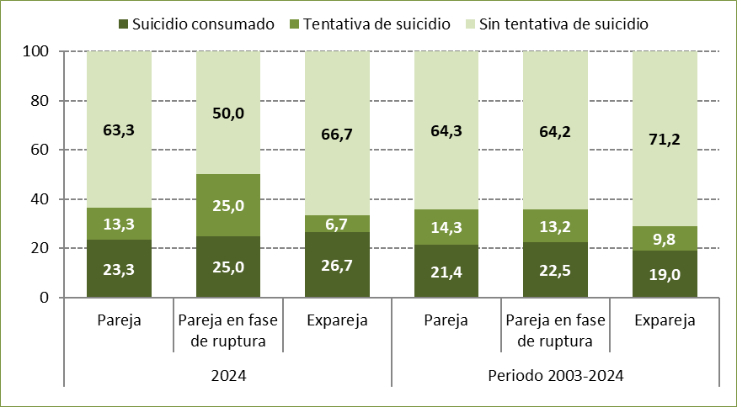

1. Se contabiliza un agresor por cada caso de mujer asesinada (si un agresor es autor de varios feminicidios, se contabiliza tantas veces como asesinatos haya cometido).

Fuente: Delegación del Gobierno contra la Violencia de Género. Ministerio de Igualdad.

G.1.31
Gráfico 1.31. Asesinatos por violencia fuera de la pareja o expareja según tipo de violencia¹.
Año 2024.

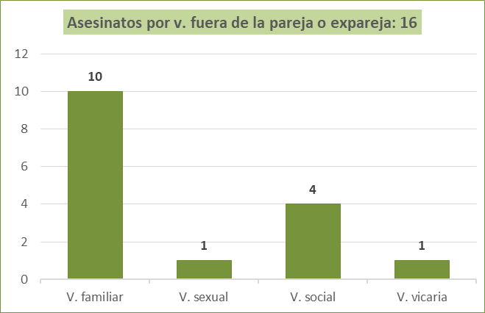

1. Feminicidios fuera de la pareja o expareja y feminicidios vicarios de mujeres mayores de 18 años.

Fuente: Delegación del Gobierno contra la Violencia de Género. Ministerio de Igualdad.

G.1.32
Gráfico 1.32. Asesinatos por violencia fuera de la pareja o expareja en cada trimestre según tipo de violencia¹.
Año 2024.

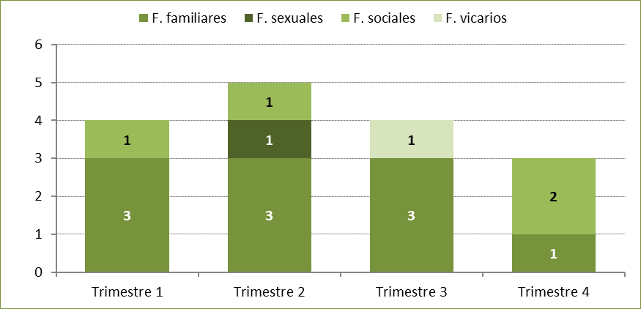

1. Feminicidios fuera de la pareja o expareja y feminicidios vicarios de mujeres mayores de 18 años.

Fuente: Delegación del Gobierno contra la Violencia de Género. Ministerio de Igualdad.

G.1.33
Gráfico 1.33. Mujeres víctimas mortales por violencia fuera de la pareja o expareja y sus agresores, por grupo de edad.
Año 2024.

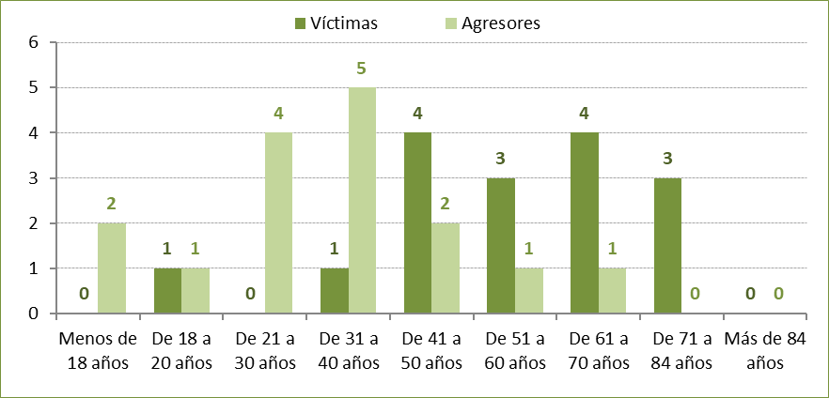

Fuente: Delegación del Gobierno contra la Violencia de Género. Ministerio de Igualdad.

G.1.34
Gráfico 1.34. Distribución porcentual de las mujeres víctimas mortales por violencia fuera de la pareja o expareja y de sus agresores según nacionalidad.
Año 2024.

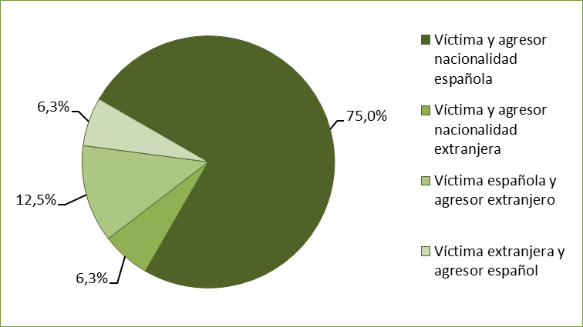

Fuente: Delegación del Gobierno para la Violencia de Género. Ministerio de Igualdad.

T.1.37
Tabla 1.37. Mujeres víctimas mortales por violencia fuera de la pareja o expareja, por discapacidad.
Periodo 2022-2024.

 | Año | 2024 | 2023 | 2022 | Periodo 2022-2024
Discapacidad
Sí |  | 2 | 6 | 6 | 14
No |  | 14 | 16 | 28 | 58
TOTAL de víctimas |  | 16 | 22 | 34 | 72

Fuente: Delegación del Gobierno contra la Violencia de Género. Ministerio de Igualdad.
 | 1 | 1 | 1

G.1.35
Gráfico 1.35. Distribución porcentual de mujeres víctimas mortales por violencia contra las mujeres según tipo de violencia.
Año 2024.

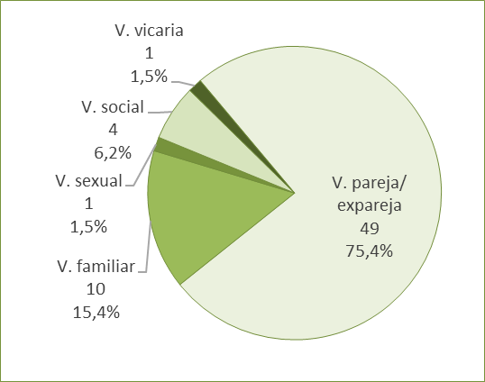

Fuente: Delegación del Gobierno contra la Violencia de Género. Ministerio de Igualdad.

G.1.36
Gráfico 1.36. Mujeres víctimas mortales por violencia contra las mujeres, por tipo de violencia y comunidad autónoma.
Año 2024.
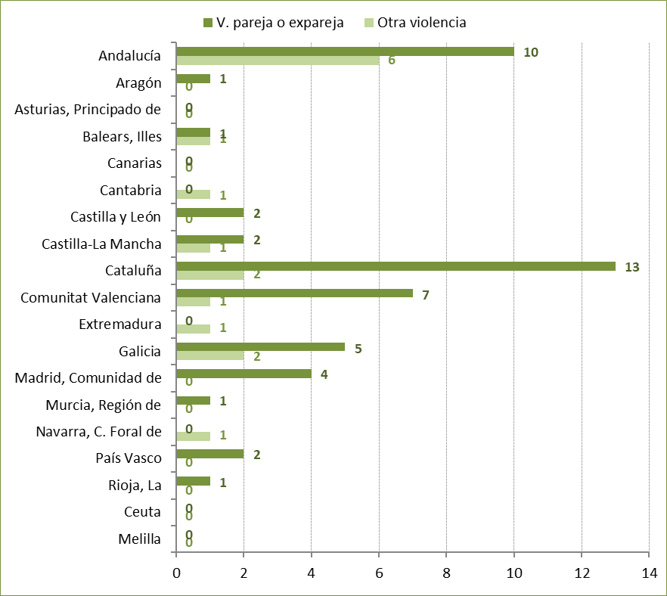

Fuente: Delegación del Gobierno contra la Violencia de Género. Ministerio de Igualdad.

G.1.37
Gráfico 1.37. Mujeres víctimas mortales por violencia en la pareja o expareja y sus agresores, por grupo de edad.
Año 2024.
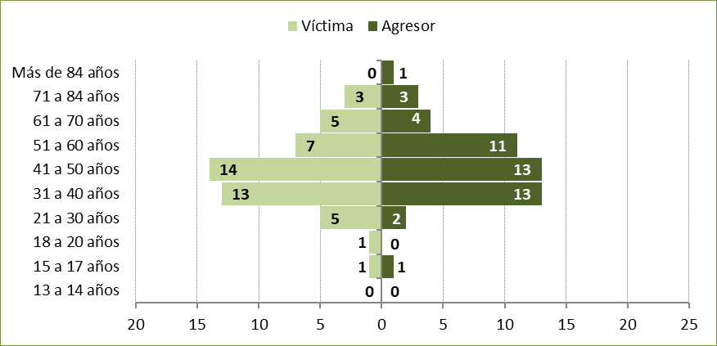

Fuente: Delegación del Gobierno contra la Violencia de Género. Ministerio de Igualdad.

G.1.38
Gráfico 1.38. Mujeres víctimas mortales por violencia fuera de la pareja o expareja y sus agresores, por grupo de edad.
Año 2024.

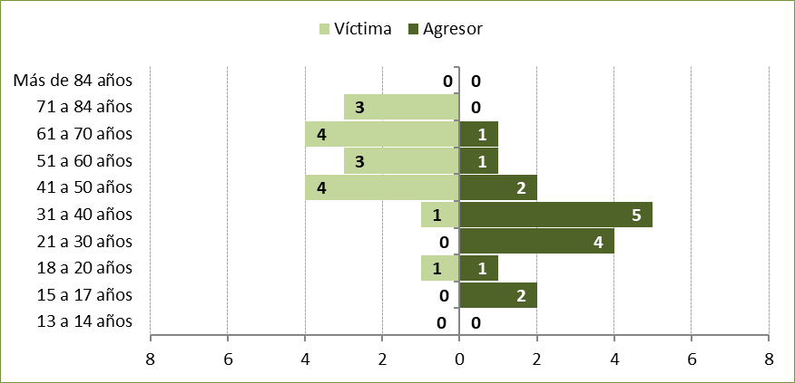

Fuente: Delegación del Gobierno contra la Violencia de Género. Ministerio de Igualdad.

G.1.39
Gráfico 1.39. Distribución porcentual de mujeres víctimas mortales por violencia contra las mujeres según convivencia con su agresor.
Año 2024.

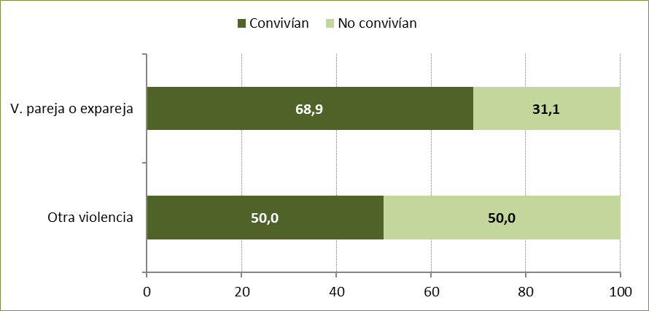

Fuente: Delegación del Gobierno contra la Violencia de Género. Ministerio de Igualdad.

G.1.40
Gráfico 1.40. Mujeres víctimas mortales por violencia contra las mujeres, por tipo de violencia y mes.
Año 2024.

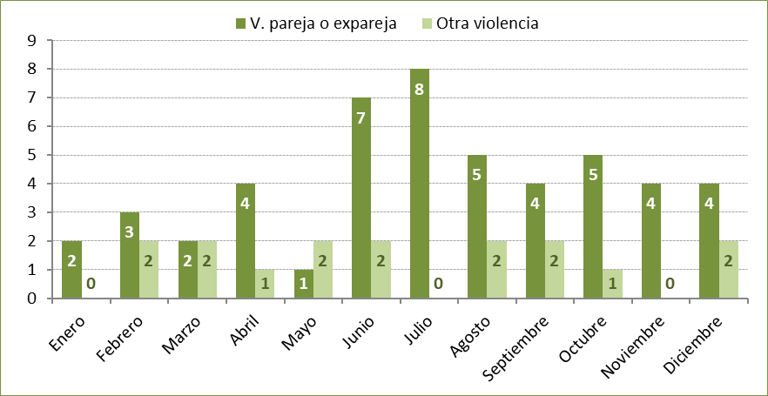

Fuente: Delegación del Gobierno contra la Violencia de Género. Ministerio de Igualdad.

G.1.41
Gráfico 1.41. Distribución porcentual de las mujeres víctimas mortales por violencia en la pareja o expareja y fuera de la pareja o expareja, según día de la semana.
Año 2024.

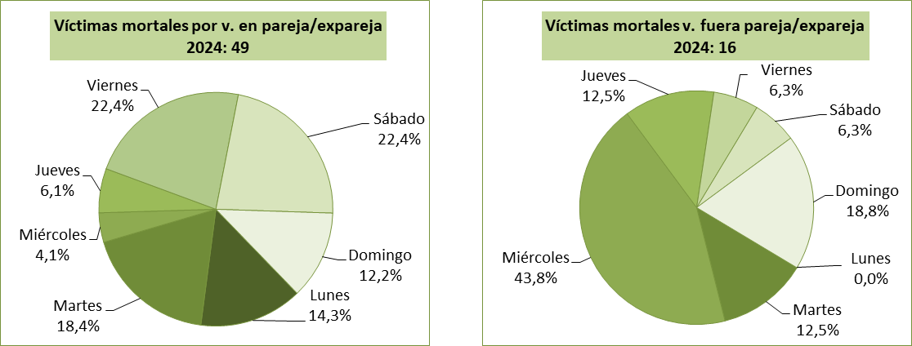

Fuente: Delegación del Gobierno contra la Violencia de Género. Ministerio de Igualdad.

